S&S
VWO 5 Hst 1 Signaalverwerking

Voorbeelden van regelingen |  |  | CV Ketel, lift, afstandsbediening, enz.
Elektronica nodig
Digitaal i.p.v. analoog, met binaire getallen.
Complexe schakelingen vereenvoudigen en deze kleiner, goedkoper en betrouwbaarder maken, met hogere kwaliteit.

Analoog is met waarden in een continuüm zonder stappen. |  |  |  |  |  |  |  | (Vergelijkbaar met Reëele getalen)
Digitaal is afkomstig van het Latijnse woord digitus, dat vinger betekent. |  |  |  |  |  |  |  | (Kun je tellen en is vergelijkbaar met gehele getallen)
Digitaal is in essentie een reeks gehele getallen die een analoog elektrisch signaal kunnen representeren
De digitale representatie van een analoog signaal heeft vele voordelen: de opslag, verwerking en transmissie
van het digitale signaal (de reeks getallen) kan in theorie foutvrij verricht worden
Alleen bij de AD en DA conversie kunnen fouten optreden.

Hoofdstuk 1 in het boek is een beetje rommelig en niet altijd even duidelijk
Daarom hier eerst een totaal overzicht, met een iets andere volgorde dan in het boek
Daarna gaan terug naar het boek.
Eerst de theorie en daarna de opgaven m.b.v. het werkboek
Daarna ga je wat examenopgaven uit de afgelopen jaren maken, eerst van de Havo en dan van VWO

Het laatste werkblad M&R is een "snuffelpagina" m.b.t. meet en regeltechniek en uitsluitend ter informatie.
DE FEEDBACKLOOP AAN HET BEGIN MOETEN VWO LEERLINGEN WEL KENNEN

Eerst totaaloverzicht
Demonstratie systeembord (Tom Soft software)
Binaire code en getallen bij Teller
Terug naar begin boek
Invoer
Verwerkers
 | Logische poorten
 | Geheugencel en pulsenteller
Uitvoer
Binaire getallen
AD omzetters

Systeem of Proces Schema's (in de Meet- & Regeltechniek)
NEN NEderlands Normalisatie |  |  | (NEN-normen)
ISO Internationale Standaardisatie Organisatie

Zo zou het |  | INVOER |  | VERWERKEN |  |  | UITVOER
moeten |  | Ingang |  | Systeem |  |  | Uitgang
 |  | (Input) |  | (System, Process) |  |  | (Output)

 |  | Materiaal |  | Machine |  |  | Resultaat
 |  | Informatie |  | Omzetten |  |  | Product
 |  | Signaal in |  | Activiteit |  |  | Signaal uit

Boek doet het zo

 | INVOER |  |  | VERWERKEN |  |  | UITVOER

 | Sensoren |  |  | Logische poorten |  |  | Led
 | Drukschakelaar |  |  | EN, OF, Invertor |  |  | Zoemer
 | Variable spanning |  |  | Geheugen |  |  | Relais
 | Pulsgenerator |  |  | Comperator
 | A/D omzetter |  |  | Pulsenteller

Dit vanwege de blokken op het systeembord dat wordt gebruikt.
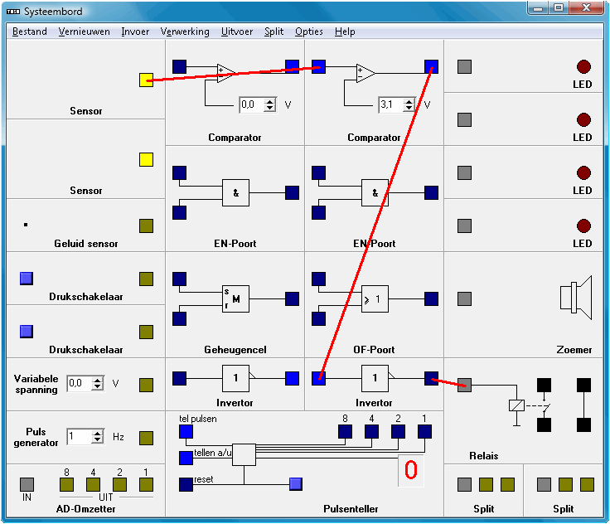
INVOER VERWERKING UITVOER

5 Volt
0 Volt
(Aarde)

Ingang

 | Het systeembord zal ik zo demonstreren
Deze afbeelding is geen foto van het echte systeembord (hardware)
maar afkomstig van het software programma van Tom Soft.
In dit programma regel je een variable spanning met de pijltjes, op het echte bord met een knopje.
Bij dit software programma kun je snel en eenvoudig verbindingslijnen tekenen en weer veranderen.
De inhoud van elk van de drie blokken kan steeds anders worden gekozen.
waardoor je er meer mee kunt doen dan met het echte systeembord.
Het software programma is echter niet geheel perfect.
Zo telt de pulsenteller slechts tot 9 i.p.v. tot 15
De variabele spanning loopt niet echt van 0 tot 5 Volt, maar gaat pas aan bij 1,4 Volt.
Ondanks deze kleine foutjes kun je snel inzicht krijgen in de onderdelen en functies van het systeembord.

Met dit software programma kunnen alle onderdelen en functies eenvoudig en duidelijk worden uitgelegd.
Bovendien kun je dit programma thuis gratis downloaden om er mee te leren en te oefenen.
Het is te vinden via de onderstaande links. |  |  |  |  |  | (Clicken in kolom A)
www.sools.nl |  |  | Nederlandsversie |  | Software | Systeembord
www.sools.nl/?menu=tomsoft&page=sysbord
www.sools.nl/files/tomsoft/sysbord151.exe

Op www.sysnat.nl (sytemetatische natuurkunde) staat nog een ander programma dat je kunt downloaden om mee oefenen.
Kijk onder leerling, VWO5, Hoofdstuk 1, downloaad ISSN systematics.
Dit software programma ziet er geheel anders uit dan het systeembord en vereist meer inzicht om er mee te kunnen werken.

GEEN TOETS, WEL DOSSIEROPDRACHT ZONDER CIJFER, EEN PO MET CIJFER EN VOLGEND JAAR ONDERDEEL VAN EXAMEN

Je moet de onderdelen en de functies van het systeembord kennen.
Ook moet je eenvoudige schakelingen kunnen ontwerpen en/of kunnen complementeren

Het syteembord is geen onderdeel van de komende toets.
Je moet wel een dossieropdracht uitvoeren die naar behoren moet zijn.
In de loop van het jaar moet je ook een PO uitvoeren waar je een cijfer voor krijgt.
Doe deze zo snel mogelijk na de herftvakantie zodat je er dan van af bent.

HET SYSTEEMBORD IS WEL ONDERDEEL VAN HET EXAMEN VOLGEND JAAR

Volgens mevrouw Krijtenburg vinden meisjes het werken met het systeembord lastig.
De dames hebben dus als uitdaging te bewijzen dat dat beslist niet waar is.

G&S
 |  |  |  |  |  | ANALOOG DIGITAAL

 |  |  |  |  |  | De analoge spanning van 0 t/m 5 Volt wordt omgezet naar een aantal stapjes die elk een eigen binaire code krijgen. |  |  |  |  |  |  |  |  |  |  |  |  | 1 | 1
 |  |  |  |  |  | Het aantal stapjes hangt af van het aantal bits dat gebruikt wordt. |  |  |  |  |  |  |  |  |  |  |  |  | Discreet | Analoog
 |  |  |  |  |  | Elk stapje heeft dan een ondergrens en een bovengrens. |  |  |  |  |  |  |  |  |  |  |  | 0.00 | 1.2500 | 0
 |  |  |  |  |  | De grafiek hieronder laat dit zien voor 2 bits en dus 4 combinaties = 4 stappen van 0 t/m 3. |  |  |  |  |  |  |  |  |  |  |  | 1.25 | 1.2500 | 1.25
AD Omzetter 2 bits
 |  |  |  |  |  |  |  |  |  |  |  |  |  |  |  |  |  | 1.25 | 2.5000 | 1.25
 |  |  |  |  |  |  |  |  |  |  |  |  |  |  |  |  |  | 2.50 | 2.5000 | 2.5
 |  |  |  |  |  |  |  |  |  |  |  |  |  |  |  |  |  | 2.50 | 3.7500 | 2.5
Onder 3
Boven 3
 |  |  |  |  |  |  |  |  |  |  |  |  |  |  |  |  |  | 3.75 | 3.7500 | 3.75
 |  |  |  |  |  |  |  |  |  |  |  |  |  |  |  |  |  | 3.75 | 5.0000 | 3.75
Onder 2
Boven 2
 |  |  |  |  |  |  |  |  |  |  |  |  |  |  |  |  |  | 5.00 | 5.0000 | 5

Onder 1
Boven 1

Onder 0
Boven 0

RESOLUTIE

 |  |  |  |  |  | De onderstaande tabel geeft de grenswaarden voor 1 t/m 4 bits

 |  | GETALLEN & BINAIRE CODE |  |  |  | ANALOOG DIGITAAL OMZETTER |  |  |  |  | AD is verborgen
 |  |  |  |  |  | Stap nummer, boven- en onder grens van stap en binaire code
 |  |  |  |  |  |  | Stap 0 ondergrens = 0 Volt
 |  | OP SYSTEEMBORD 4 BITS |  |  |  |  | Bovengrenzen bij Stap#
 |  | 4 | 3 | 2 | 1 |  | 4 | 3 | 2 | 1 | BIT NUMMER |  |  | Altijd van rechts naar links
 |  | 16 | 8 | 4 | 2 |  | 16 | 8 | 4 | 2 | Aantal combinaties = 2^n |  |  | Begint met 2 en dan steeds x 2
RIJ | GETAL | 8 | 4 | 2 | 1 | STAP# |  |  |  |  | BIT WAARDE |  |  | Begint met 1 en dan steeds x 2
1 | 0 | 0 | 0 | 0 | 0 | 0 | 0.3125 | 0.6250 | 1.2500 | 2.5000 | RESOLUTIE |  | = 5 / 2^n | (Bij AD omzetter)
2 | 1 | 0 | 0 | 0 | 1 | 1 | 0.6250 | 1.2500 | 2.5000 | 5.0000 | 2^1 =2 | 1 bit geeft 2 combinaties |  |  | Systematische opbouw
3 | 2 | 0 | 0 | 1 | 0 | 2 | 0.9375 | 1.8750 | 3.7500 |  |  |  |  |  | 3 | 2 | 1
4 | 3 | 0 | 0 | 1 | 1 | 3 | 1.2500 | 2.5000 | 5.0000 |  | 2^2 = 4 | 2 bit geeft 4 combinaties |  |  | 0 | 0 | 0
5 | 4 | 0 | 1 | 0 | 0 | 4 | 1.5625 | 3.1250 |  |  |  |  |  |  | 0 | 0 | 1
6 | 5 | 0 | 1 | 0 | 1 | 5 | 1.8750 | 3.7500 |  |  |  |  |  |  | 0 | 1
7 | 6 | 0 | 1 | 1 | 0 | 6 | 2.1875 | 4.3750 |  |  |  |  |  |  | 0 | 1
8 | 7 | 0 | 1 | 1 | 1 | 7 | 2.5000 | 5.0000 |  |  | 2^3 = 8 | 3 bits geeft 8 combinaties |  |  | 1
9 | 8 | 1 | 0 | 0 | 0 | 8 | 2.8125 |  |  |  |  |  |  |  | 1
10 | 9 | 1 | 0 | 0 | 1 | 9 | 3.1250 |  | Weergave in |  |  | Tom Soft telt maar tot 9 |  |  | 1
11 | 10 | 1 | 0 | 1 | 0 | 10 | 3.4375 |  | 4 decimalen |  |  |  |  |  | 1
12 | 11 | 1 | 0 | 1 | 1 | 11 | 3.7500
13 | 12 | 1 | 1 | 0 | 0 | 12 | 4.0625 |  |  |  |  |  |  |  | 4 nullen | 2 nullen | 0
14 | 13 | 1 | 1 | 0 | 1 | 13 | 4.3750 |  |  |  |  |  |  |  | 4 enen | 2 enen | 1
15 | 14 | 1 | 1 | 1 | 0 | 14 | 4.6875
16 | 15 | 1 | 1 | 1 | 1 | 15 | 5.0000 |  |  |  | 2^4 = 16 | Zou tot 15 moeten tellen |  |  | Enzovoorts |  | Aanvullen
 | 16 combinaties |  | Telt van 0 t/m 15 |  |  | Stappen | 16 | 8 | 4 | 2
 |  |  |  |  |  |  | 0 t/m 15 | 0 t/m 7 | 0 t/m 3 | 0 t/m 1

 |  |  |  |  |  | Natuurkunde werkt met spanning tussen 0 en 5 Volt |  |  |  |  |  |  |  | Bij gegeven spanning en aantal bits kijk je tussen de grenzen waar deze tussen ligt en kies je
 |  |  |  |  |  | Analoog Digitaal omzetter zet dit om in een aantal discrete stappen |  |  |  |  |  |  |  | het stapnummer bij de BOVENGRENS
 |  |  |  |  |  | Stapgrootte is afhankelijk van het aantal bits dat gebruikt wordt. |  |  |  |  |  |  |  | Je kunt het stap# ook bepalen door de spanning te delen door de resolutie en af te ronden naar beneden.
 |  |  |  |  |  | Stap 0 begint bij 0 V |  |  |  |  |  |  |  | Voorbeeld: |  | Bij 3 bits ligt 4 volt net onder de bovengrens van stap# 6
 |  |  |  |  |  | Stap 1 geeft de waarde van de resolutie (= stapgrootte) |  |  |  |  |  |  |  |  |  | 4 / 0,650 = 6,15 geeft afgerond naar beneden stap# 6
 |  |  |  |  |  | De tabel geeft de bovengrenzen van elke stap
 |  |  |  |  |  | Elke stap ligt tussen de bovengrens bij de voorgaande stap en zijn eigen bovengrens
 |  |  |  |  |  | Het stap nummer is gelijk aan het getal dat geeft de bijhorende binaire code aan

 |  |  |  |  |  | Deze werkwijze en tabel wijkt iets af van die in het boek op blz 38, waar met ranges wordt gewerkt.

IVO
INVOER | (SENSOREN, INGANGSSIGNAAL)

Licht en Temperatuur |  |  |  | Uin (5 V) |  |  |  | Uin (5 V)
Sensoren
 |  |  | LDR Light Density Resistor |  |  |  | NTC Negative Temperature Resistor

 |  |  | Rref | Uuit |  |  | Rref | Uuit

Drukschakelaar |  |  |  |  | 0 of 5 V

2
3
1
Variabele spanning
 | Draaiknop |  |  |  | Continu 0 t/m 5 volt
0
5
4

A/D Convertor (A/D Omzetter) |  |  |  | (Verschillende tekenwijzen)

Analoog |  | A/D |  | Digitaal | Analoog |  | 8 4 2 1
 |  | (n)

 |  |  |  |  |  |  | Digitaal

 |  | In | 8 | 4 | 2 | 1 |  | 4 Bits Binaire Code
 |  |  |  |  |  |  |  | 16 stappen

VERWERKERS

Boek Industry
LOGISCHE POORTEN |  | (zie ook Binas)
 |  |  |  |  |  |  |  | Streepje boven letter
 |  |  |  |  |  |  |  | betekent Binair niet x |  |  |  |  |  | UITSPRAAK
Niet
 |  |  |  |  |  |  |  | (in statistiek gemiddelde)
 |  |  |  |  |  |  |  |  |  |  |  |  |  | Z is niet X
= x
z is niet x
 |  |  |  |  |  |  |  | Toelichting bij
 |  |  |  |  |  |  |  | Binaire rekenregels
 |  |  |  |  |  |  |  | onder symbool

 |  |  |  |  |  |  |  | x | y | x + y | x + y
 |  |  |  |  |  |  |  | 1 | 1 | 1 | 0
 |  |  |  |  |  |  |  | 0 | 1 | 1 | 0 |  |  | Z = X en Y
 |  |  |  |  |  |  |  | 1 | 0 | 1 | 0 |  |  | = Niet (Niet X of Niet Y)
Gelijk
 |  |  |  |  |  |  |  | 0 | 0 | 0 | 1

 |  |  |  |  |  |  |  | x | y | x * y | x * y
 |  |  |  |  |  |  |  | 1 | 1 | 1 | 0
 |  |  |  |  |  |  |  | 0 | 1 | 0 | 1 |  |  | Z = X of Y =
 |  |  |  |  |  |  |  | 1 | 0 | 0 | 1 |  |  | = Niet (Niet X en Niet Y)
 |  |  |  |  |  |  |  | 0 | 0 | 0 | 1
Niet

 |  |  |  |  |  |  |  | x | y | x * y |  | x + y | x + y
 |  |  |  |  |  |  |  | 1 | 1 | 1 |  | 0 | 1
 |  |  |  |  |  |  |  | 0 | 1 | 0 |  | 1 | 0 | Z = Niet (X of Y)
 |  |  |  |  |  |  |  | 1 | 0 | 0 |  | 1 | 0 | = Niet X en Niet Y
 |  |  |  |  |  |  |  | 0 | 0 | 0 |  | 1 | 0

 |  |  |  |  |  |  |  | x * y | x * y |  | x | y | x + y
 |  |  |  |  |  |  |  | 0 | 1 |  | 1 | 1 | 1
 |  |  |  |  |  |  |  | 0 | 1 |  | 0 | 1 | 1 | Z = Niet (X en Y)
 |  |  |  |  |  |  |  | 0 | 1 |  | 1 | 0 | 1 | = Niet X of Niet Y
 |  |  |  |  |  |  |  | 1 | 0 |  | 0 | 0 | 0

 |  |  | In deze waarheidstabellen zijn x en y omgedraaid |  |  |  |  |  | Binair rekenen
 |  |  |  |  |  |  |  |  | Met matrices
 |  |  |  |  |  |  |  |  | Complexe schakelingen
 |  |  |  |  |  |  |  |  | vereenvoudigen
ANDERE VERWERKERS

Comperator

Uin |  | + |  |  |  | Uin < Uref | z
 |  |  | z |  |  | 0 | 0
Uref |  | - |  |  |  | 1 | 1

 | Uref instelbaar

Analoog |  | 8 4 2 1 |  |  |  | A/D convertor kun in combinatie met logische poort
 |  |  |  |  |  | ook als discrete comperator gebruiken
&

Geheugen (Memory)

 |  |  |  |  |  | Set | Reset |  | z
 |  | set |  |  |  | 0 | 0 |  | 1 na set |  | Onthoud of set ingedrukt is geweest
 |  | M |  |  |  | 0 | 1 |  | 0
 |  |  |  |  |  | 1 | 0 |  | 1 |  | Na set mag set weer uit
 |  | reset |  |  |  | 1 | 1 |  | 0 |  | Als tegelijk

Pulsenteller

 |  | tel pulsen | 8
 |  |  | 4
 |  | aan/uit | 2
 |  |  | 1
 |  | reset

UITVOER

LED |  |  |  |  |  | Ligth Emitting Diode

Zoemer (Speaker, Alarm, Bel)

Relais
 | Zwakstroom
 |  |  |  | Sterkstroom (bv naar motor)
 |  |  |  | Schakelaar

M&R
MEET- & REGELTECHNIEK

Onderdeel van Electrotechniek, Automatisering, Werktuigbouwkunde, Natuurkunde en Wiskunde
Je maakt theoretische modellen en bepaald wiskundig hoe het zich gedraagd.
Ongeregeld en geregeld.
Sommige systemen gedragen zich ongewenst, maar kunnen met een aanpassing geschikt worden gemaakt
(Auto met schokbrekers, trillen (vortex shedding) van de Erasmus brug in Rotterdam)
Sommige systemen zijn zelfs inherent onstabiel, maar kunnen met een regeling stabiel worden gemaakt
(Een verticale stok op je hand, Vliegtuig( Straaljagers), Raket, Duikboot)

Is veel hogere wiskunde, natuurkunde en specifieke technische kennis voor nodig

Regelkring (NEN)
 |  |  |  |  |  | Automatische regelaar

 |  |  |  | Vergelijkingspunt
 |  |  |  | Aftrekpunt
 |  |  |  | (Comparison)

+
-
 |  | Input Omzetter |  |  |  | Regelaar |  | Systeem |  | Uitgang
 |  | (Input device) |  |  |  | (Controller) |  | (System, Process) |  | (Output)
Ingang
(Input)
 | Ingestelde waarde |  |  |  |  |  |  |  |  | Geregelde grootheid
 | (Setpoint) |  |  |  |  | Meetorgaan
 |  |  |  |  |  | (Measuring Instrument)
 |  |  |  |  |  |  |  |  | Terugkoppeling
 |  |  |  |  |  |  |  |  | (feedbackloop)

Klik ook eens op de blauwe knop hieronder voor een voorbeeld wat je zoal met meet-en regeltechniek kunt doen.
http://www.youtube.com/watch?v=W1czBcnX1Ww | Is Big Dog een Robot of een Cyborg ?

Het volgende is uitsluitend bedoeld als "snuffelpagina" en hoef je verder niet te weten

SYSTEMEN EN RESPONSIES IN DE TIJD (TIJDSDOMEIN)

In de Meet & Regeltechniek worden systemen of processen vaak als volgt weergegeven

Systeem
of Proces
X | Input |  |  |  |  | Output | Y

 | Verandering |  |  |  |  | Responsie

 |  |  | = Omzetting
 |  |  | = Transformatie
 |  |  | = Relatie

 |  |  | Versterkingsfactor K = Y / X
 |  |  | Faseverschuiving |  | (Output komt relatief later of eerder dan input)
 |  |  |  |  | (in de tijd + = naar rechts en - = naar links)

Voorbeelden 1e orde systeem

 | Watertank met uitlaat

ho =
beginwaarde
 | Oppervlak = A
 |  |  |  |  | h/ho
 |  |  |  |  | (T-To) / (Te-To)
Δh
k

T -To = (Te - To) * e
-t/τ
h
63%

37%
Blok (T-To)/(Te-To)
R = weerstand
(Hangt af van buis,
klep en ruwheid)

-t/τ
h = ho * (1 - e )
Q = Stroom (Laminair)
t uitgedrukt in n*τ

 | Opwarmen blok van T0 naar Te

 |  |  |  |  | DV = Differentiaal vergelijking (grootheid hangt af van verandering van die grootheid)
 |  |  |  |  | Responsie in de tijd verloop heel vaak volgens een e - macht
 |  |  |  |  | Deze responsies gelden voor een stapfunctie (= plotselinge stap in de input op t = 0)
 |  |  |  |  | τ = tijdsconstante |  | (heeft echter vaak niet de eenheid tijd)
 |  |  |  |  | Altijd 63% of 37% bij t = τ
}
 | Afkoelen gaat volgens blauwe lijn |  |  |  | Andere input signalen: Talud |  |  | Lineair oplopend |  | Andere
 |  |  |  |  |  |  | Impuls | Stoot op t = 0 |  | Responsies
Voorbeeld 2e orde systeem

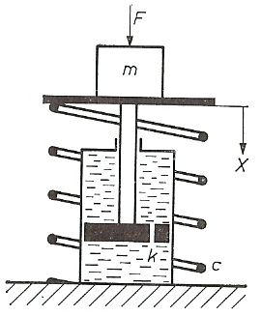
Massa veer systeem met demping
 |  |  |  | Krachten evenwicht geeft lineaire

 |  |  |  | Differentiaal vergelijking m x'' = F - c x - k x' |  |  |  |  | (Krijg je nog)

 |  |  |  | ωo = √ c/m |  | = eigen trillingsfrequentie

 |  |  |  | β = k / ( 2* √ mc ) |  | = dempingsfactor |  | (Ongedempt β = 0 en gedempt 0 < β < 1)

 |  |  |  | Oplossingen van DV geven de volgende STAPRESPONSIES
 |  |  |  | bij plotselinge stap in de kracht F op t = 0
Veren + Schokbrekers in een auto

β = 1 x * c/F =
(1 - (1+ωot) e^(-ωot))

Bij 2e orde systemen
altijd langzame start

t uitgedrukt in n * ωo

 |  | Bij 2e orde systemen dus sinus responsies in combinatie met e-machten
 |  | Merk op dat input een stapfunctie was en geen sinus
 |  | Verschillende formules voor verschillende waarden van β (mate van demping)

FREQUENTIE DOMEIN |  |  | X = sinωt Y = K * sin (ωt + c) (ω = 2*π / T = radiale frequentie, c = faseverschuiving)

Bij sinusvormige en willekeurige ingangssignalen worden speciale wiskundige technieken gebruikt, zoals:

Complexe getallen z = a + i*b, met i = √-1 (wortel van -1), a het Reeële deel en b het Imaginaire deel.
Logaritmische schalen

Bode diagrammen |  |  |  |  |  | Polaire diagrammen
Versterkingfactor en faseverschil |  |  |  | Vaak K of α |  | Versterkingsfactor als pijl
in 2 aparte diagrammen |  |  |  | Vaak c of φ |  | Faseverschuiving als hoek

Voorbeelden voor 1e orde systemen

 |  | Bode diagrammen |  |  |  | Polaire diagrammen
Log schaal
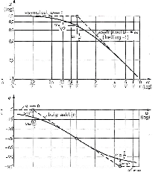
 |  |  |  |  |  | Complexe vlak
Volgt lage frequenties
in fase

Hoge frequenties
steeds minder
met steeds grotere
faseachterstand

 | Graden of
 | radialen

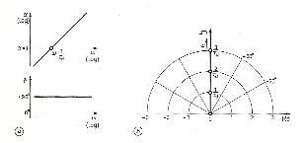
r.c. = +1
Differentierend
Reageert op veranderingen

Reageert vooral op
hoge frequenties

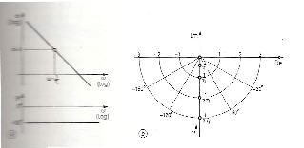
r.c. = -1
Integrerend
Opslag massa of energie

Reageert vooral op
lage frequenties

Voorbeelden voor 2e orde systemen

 | Bode diagram massa veer systeem |  |  |  |  | Polair diagram massa veer systeem
Versterkingsfactor
Resonantie bij ω = ωo
ω0 = eigenfrequentie
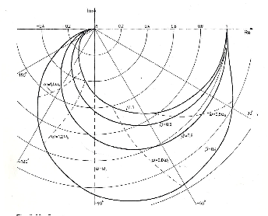
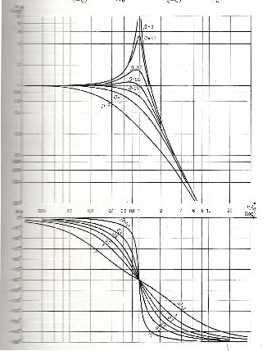

r.c. = -2

Stabiliteits criteria |  | (Nyquist, z = -1 in complexe vlak)
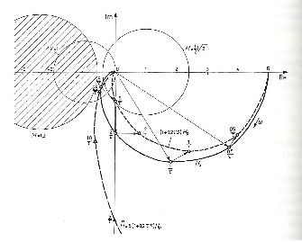

Onvoldoende
demping
Links van
z = -1

Ongeregeld en geregeld

